GLAM_CF_reg_past_example
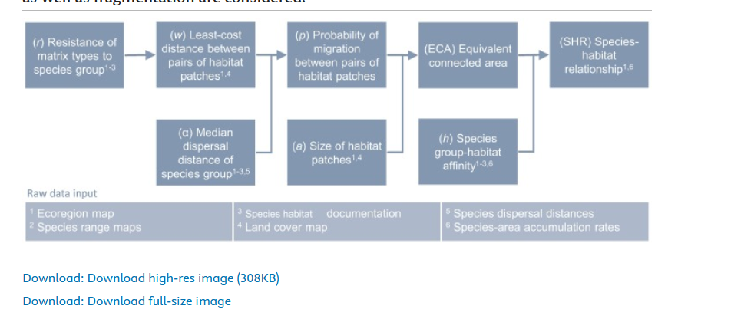
Parameter | Value |  | Illustrative results for regenerative pasture farming in SMF |  |  | Existing CFs for ecoregion SMF
Sfungi, SMF, regen. farm. pasture | 122 |  | Characterization factors, fungi, SMF |  | Unit | Characterization factors SMF |  |  |  | Unit
Sfungi, SMF, pasture | 202 |  |  |  |  |  | Pasture_Intense | Pasture_Light | Pasture_Minimal | Unit
zfungi, boreal forest1 | 0.45 | ref | CF_occ_avg_reg | 4.56E-13 | PDF/m2 | CF_occ_avg_reg | 8.40E-13 | 7.60E-13 | 5.66E-13 | PDF/m2
(rr i,m / rr i, minimal) 2 | 0.67860718656 |  | CF_occ_mar_reg | 4.57E-13 | PDF/m2 | CF_occ_mar_reg | 1.34E-12 | 1.17E-12 | 8.04E-13 | PDF/m2
hfungi, SMF, cropland, regen. farm. | 0.13777515999 |  | CF_tra_avg_reg | 2.59E-10 | PDF⋅yr/m2 | CF_tra_avg_reg | 6.89E-10 | 6.26E-10 | 4.68E-10 | PDF⋅yr/m2
hfungi, SMF | 1 |  | CF_tra_mar_reg | 2.59E-10 | PDF⋅yr/m2 | CF_tra_mar_reg | 1.09E-09 | 9.62E-10 | 6.63E-10 | PDF⋅yr/m2
Pfungi,SMF 3 | 1 |  | CF_occ_avg_glo | 1.07E-16 | PDF/m2 | CF_occ_avg_glo | 2.47E-16 | 2.10E-16 | 1.32E-16 | PDF/m2
ECAfungi,SMF,regen.farm. 4 | 1.15E+09 |  | CF_occ_mar_glo | 1.07E-16 | PDF/m2 | CF_occ_mar_glo | 4.18E-16 | 3.41E-16 | 1.87E-16 | PDF/m2
Estimated % regen.farm. of organic farms 5 | 0.01 |  | CF_tra_avg_glo | 6.04E-14 | PDF⋅yr/m2 | CF_tra_avg_glo | 2.02E-13 | 1.73E-13 | 1.10E-13 | PDF⋅yr/m2
Agricultural land in Finland (m2) | 2.30E+10 | ref | CF_tra_mar_glo | 6.04E-14 | PDF⋅yr/m2 | CF_tra_mar_glo | 3.39E-13 | 2.79E-13 | 1.55E-13 | PDF⋅yr/m2
Agricultural land under organic management (m2) | 3.11E+09 | ref
Percentage of organic land | 1.35E-01
Hfungi,SMF,06 | 850317000000
Hfungi,SMF,1 | 8.49E+11
Afungi,pasture,regen.farm. (m2) | 1.15E+09
a7 | 1
t8 | 1133.4523818
GEP9 | 2.33E-04
RSL | 5.26E-04
Note: SMF refers to Sarmatic Mixed Forest (ecoregion ID is 80436); Regen. farm. refers to regenerative farming; RSL refers to relative species lost
1 Proxy z-value derived from Tikkanen et al. 2009 on old boreal forest for red-listed Coleoptera and Fungi from the whole of Finland
2 We estimated the rr for regenerative farming by the ratio of species richness in regenerative pasture fields to the semi-natural reference state. As rr for minimal pasture farming for fungi is missing from GLAM we took the average of plant and vertabrates in this example (see Table S1 of Scherer et al. 2023)
3 We are assuming a full probability of dispersal here for the sake of the excersize, where we consider only regenerative farming and thus assume a hypothetical situation where regenerative patches are between the natural reference state, thus allowing for full dispersal.
4 Equal the total area of regenerative farming in Sarmatic Mixed Forest when P is considered 1
5 For the purpose of the illustration, we made the crude assumption that 1% of organic farms are under regenerative farming and that the Finnish situation in reflective for the entire ecosystem
6 According to Scherer et al. (2023) this equals the area of the ecoregion (m2), in this case the Sarmatic Mixed Forest
7 Allocation factor is 1 because we only consider regenerative farming here
8 Do to a lack of estimates for fungi specifically we took the average for Sarmatic Mixed Forest for species birds, mammals, reptiles, and amphibians from Kuipers et al. 2021
9 Derived from given CFs of GLAM using the equation 5 of Scherer et al. 2023

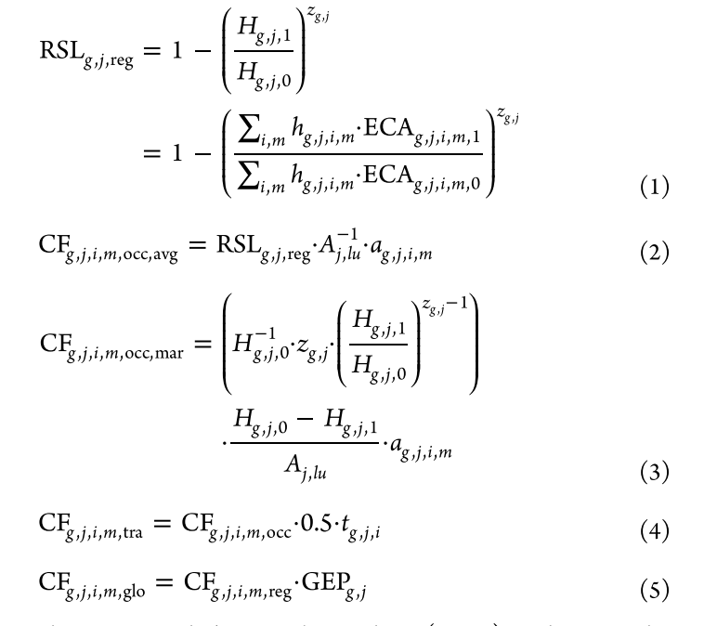

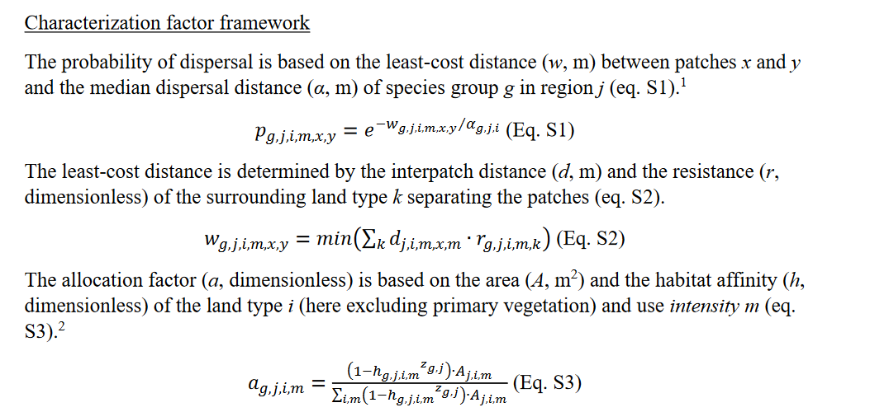

y

